2. 플레이어 외형
1. 플레이어 외형
 | 1.1. 기획 의도
 | - 게임의 컨셉에 어울리는 캐릭터의 외형을 디자인한다.
 | - 애니메이션 동작이 잘 보일만한 형태로 디자인을 한다.

 | 1.2. 플레이어 컨셉

 | 1.2.1 컨셉 이미지
 | 캐릭터 이미지 | 분류 | 설명
 | 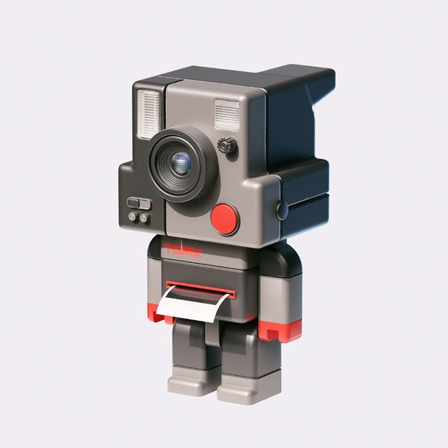 | 얼굴 | - 폴라로이드 카메라의 액자사진 출력부를 제외한 나머지가 얼굴의 형태로 디자인

 |  |  | - 얼굴의 눈코입 대신 렌즈, 플래시,버튼 등의 구성요소로 얼굴을 구성

 |  |  | - 폴라로이드 카메라가 직사각형 형태로 구성

 |  | 몸통 | - 폴라로이드 카메라의 액자사진 출력부가 몸통을 담당

 |  |  | - 얼굴보다는 작은

 |  |  | - 폴라로이드 카메라의 액자사진 출력부를 제외한 나머지가 얼굴의 형태로 디자인

 |  | 의상 | - 폴라로이드 카메라의 액자사진 출력부를 제외한 나머지가 얼굴의 형태로 디자인

 |  |  | - 폴라로이드 카메라의 액자사진 출력부를 제외한 나머지가 얼굴의 형태로 디자인

 | 1.2.2 비고 |  | - 폴라로이드 카메라의 액자사진 출력부를 제외한 나머지가 얼굴의 형태로 디자인
 | - 리듬게임에 3D뷰이기 때문에 플레이 시 다가오는 장애물들에 집중하기 때문에 인게임에서 플레이어 캐릭터의 움직임에 시선이 덜 간다고 판단.
 | - 인게임 모션에 집중하기보다 캐릭터성에 더 집중
 | - 인게임을 제외한 다른 UI에서 동작하는 플레이어 캐릭터의 짧고 뭉뚱거리는 움직임을 통한 시각적 재미를 제공

4. 플로우 차트
1. 플레이어 애니메이션 플로우차트
 | 1.1. 작성 의도
 | - 각 애니메이션들의 우선순위를 통해 어떤 순간에 어떤 애니메이션이 우선적으로 출력이 되는지를 설명한다.
 | - 각 애니메이션의 출력 타이밍과 애니메이션 전환에 대한 순간을 작성한다.

 | 1.2. 메인화면 플로우 차트
 | - 인게임을 제외한 메인화면, 스토리모드 챕터 화면 등의 모든 UI를 의미

 | ■ 사용되는 애니메이션
 | 한글 | 영문
 | 기본상태 | Player_Stand
 | 달리기 | Player_Run

씬 진입

기본상태 애니메이션 출력

NO
방향키 입력을 받았는가

NO

YES

달리기 애니메이션 출력
방향키 입력을 받았는가

YES

 | 1.2. 인게임 플로우 차트
 | - 인게임에서만 이루어지는 애니메이션을 의미

 | ■ 사용되는 애니메이션
 | 한글 | 영문
 | 달리기 | Player_Run
 | 공격1 | Player_Attack1
 | 공격2 | Player_Attack2
 | 피격 | Player_Hit
 | 승리 | Player_Win
 | 게임오버 | Player_Lose

인게임 씬 진입
게임 클리어
승리 애니메이션 출력

달리기 애니메이션 출력
모션종료

공격키 입력1
공격1 애니메이션 출력
공격키 입력1
공격1 애니메이션 출력

피격 판정
피격 애니메이션 출력
피격판정

HP 0

게임오버 애니메이션 출력

